Deckblatt
Landesprofil
Steiermark
AT22
mit der Vergleichsregion
Österreich

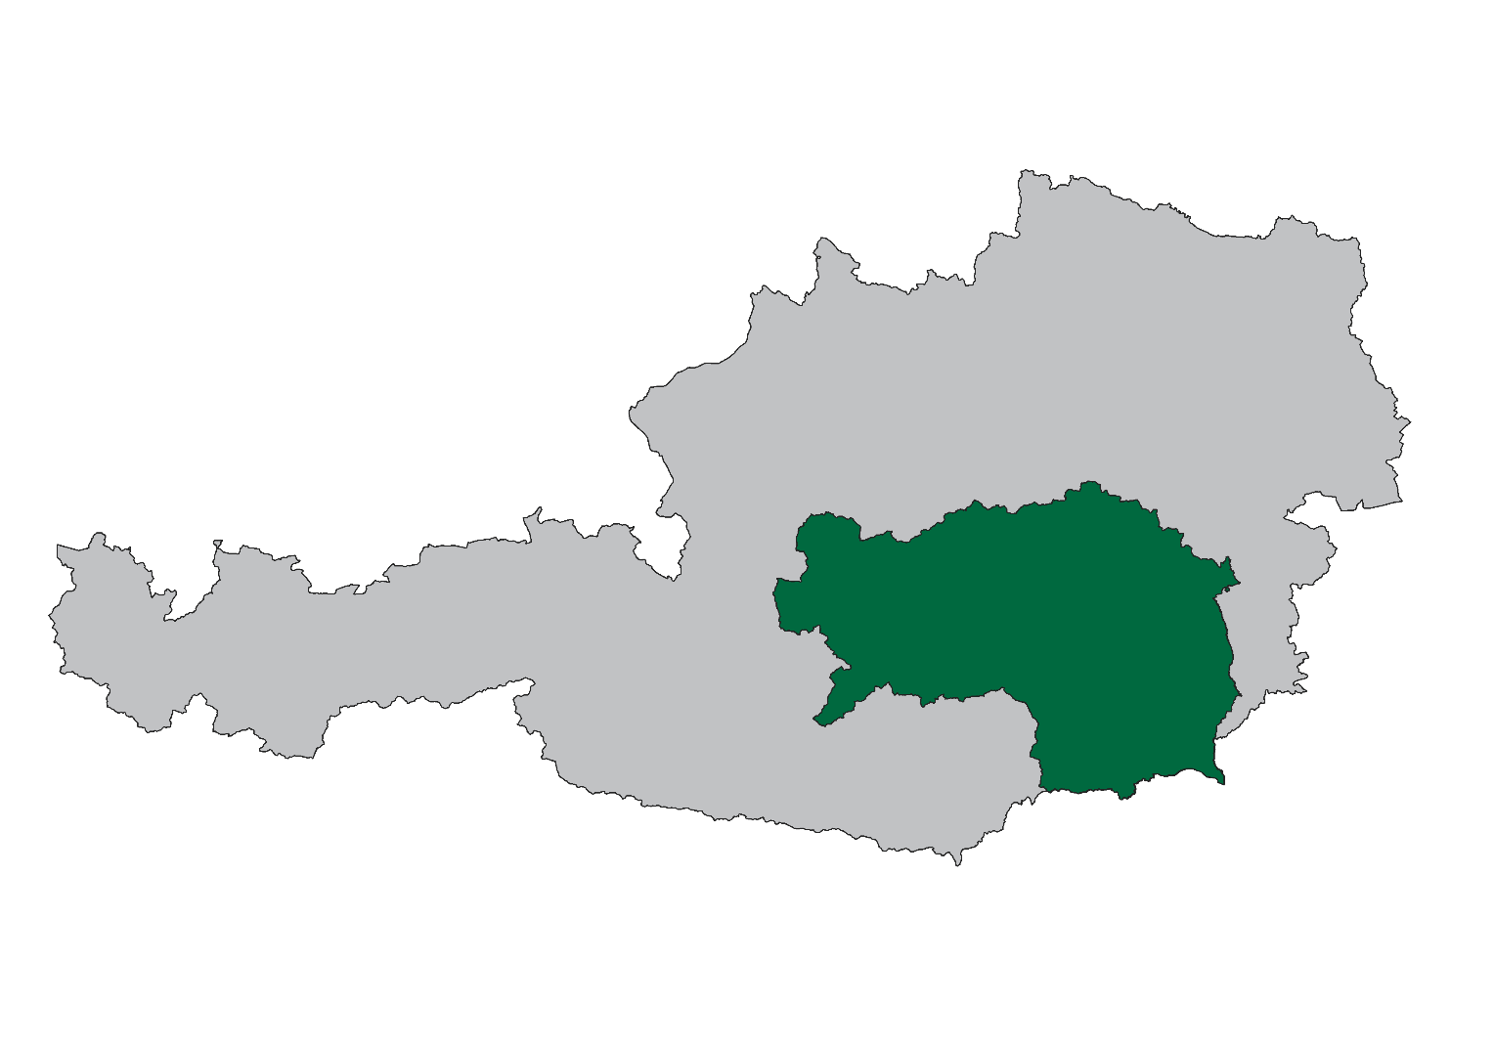

WIBIS Steiermark
Wirtschaftspolitisches Berichts- und Informationssystem Steiermark

Datenstand: April 2024

JOANNEUM RESEARCH - Institut für Wirtschafts-, Sozial- und Innovationsforschung (POLICIES)
...

Demografie
...
Flächenverteilung | AT22 | AT
Fläche in km² | 16,399 | 83,883
davon Dauersiedlungsraum in km² | 5,230 | 32,584
Einwohner je km² 2023 | 77 | 109
Einwohner je km² Dauersiedlungsraum 2023 | 242 | 279

Quelle: Statistik Austria, eigene Berechnungen JR - POLICIES

Demografie |  | Bundesland Steiermark (AT22)
Bevölkerungsentwicklung 2019/2023
 | Österreich | Steiermark
2023 | 102.8 | 101.8

Wanderungsbilanz 2018-2022
 | Österreich | Steiermark
Wanderungsrate in ‰ der Bevölkerung, Periode 2018-2022 | 6.8 | 6.0

Bevölkerung nach Altersgruppen und Geschlecht 2023
 | Frauen Spalte2 | Männer Spalte2 | Frauen Spalte3 | Männer Spalte3
bis 14 Jahre | 14.1 | -13.0 | -13.8 | 15.1
15 bis 19 Jahre | 4.8 | -4.4 | -4.7 | 5.1
20 bis 24 Jahre | 5.6 | -5.0 | -5.2 | 5.8
25 bis 29 Jahre | 6.7 | -6.0 | -6.2 | 6.8
30 bis 44 Jahre | 20.6 | -19.2 | -19.9 | 21.1
45 bis 59 Jahre | 22.2 | -21.5 | -21.5 | 21.8
60 bis 64 Jahre | 7.3 | -7.3 | -6.9 | 6.9
65 bis 74 Jahre | 10.3 | -11.3 | -10.5 | 9.5
ab 75 Jahre | 8.5 | -12.4 | -11.1 | 7.8

Bevölkerungsprognose 2023/2030
 | Österreich | Steiermark
2023 | 101.3 | 100.0

Beschäftigung
...
Lehrlinge | AT22 | AT
Lehrlinge 2023 | 15,318 | 108,266
Veränderung seit 2019, absolut | - 225 | - 845
Jährliche Entwicklung 2019 bis 2023, in % | - 0.4 | - 0.2
Lehrlinge pro 1.000 unselbstständig Beschäftigte | 28.4 | 27.8
Veränderung seit 2019, absolut | - 1.5 | - 1.5
Betriebe mit Lehrlingsausbildung 2023 | 3,973 | 28,333
Veränderung seit 2019, absolut | - 63 | - 701

Quelle: Wirtschaftskammer Steiermark; eigene Berechnungen JR - POLICIES
Entwicklung der unselbstständig Beschäftigten 2019-2023
 | Österreich | Steiermark
2023 | 104.6 | 103.6
2022 | 103.3 | 103.0
2021 | 100.4 | 100.5
2020 | 98.0 | 98.1
2019 | 100.0 | 100.0

Beschäftigung |  | Bundesland Steiermark (AT22)
Geringfügig Beschäftigte pro 1.000 unselbstständig Beschäftigte 2019-2023
 | Österreich | Steiermark
2023 | 87.3 | 90.0
2022 | 87.6 | 90.2
2021 | 86.9 | 89.3
2020 | 87.1 | 89.7
2019 | 93.2 | 96.4

Geringfügig beschäftigte Frauen pro 1.000 unselbstständig beschäftigte Frauen 2019-2023
 | Österreich | Steiermark
2023 | 116.0 | 123.0
2022 | 117.1 | 124.0
2021 | 115.7 | 121.7
2020 | 116.2 | 123.3
2019 | 126.6 | 134.7

Entwicklung des Anteils geringfügig beschäftigter Frauen 2019-2023
 | Österreich | Steiermark
2023 | 60.8 | 61.7
2022 | 61.0 | 61.9
2021 | 60.6 | 61.2
2020 | 60.8 | 61.7
2019 | 61.9 | 62.7

Arbeitsmarkt
...
Arbeitslosenquote | AT22 | AT
Arbeitslosenquote 2023 | 5.5 | 6.4
Veränderung seit 2019, in %-Punkten | - 0.5 | - 0.9
Frauen-Arbeitslosenquote 2023 | 5.1 | 6.0
Veränderung seit 2019, in %-Punkten | - 0.7 | - 1.1
Männer-Arbeitslosenquote 2023 | 5.8 | 6.8
Veränderung seit 2019, in %-Punkten | - 0.5 | - 0.8

Quelle: AMS,eigene Berechnungen JR - POLICIES
Arbeitslosenquote 2019-2023
 | Österreich | Steiermark
2023 | 6.4 | 5.5
2022 | 6.3 | 5.2
2021 | 8.0 | 6.5
2020 | 9.9 | 8.4
2019 | 7.4 | 6.0

Soziale Struktur der Arbeitslosen 2023
 | Österreich | Steiermark
Arbeitslose Frauen | 43.2 | 42.8
Jugendliche Arbeitslose (bis 25 Jahre) | 10.5 | 10.7
Ältere Arbeitslose (ab 50 Jahre) | 31.6 | 34.9
Langzeitarbeitslose (länger als 1 Jahr arbeitslos) | 12.0 | 12.1

Arbeitsmarkt |  | Bundesland Steiermark (AT22)

Anteil arbeitsloser Frauen 2019-2023
 | Österreich | Steiermark
2023 | 43.2 | 42.8
2022 | 44.1 | 43.8
2021 | 45.5 | 44.9
2020 | 45.3 | 45.1
2019 | 44.7 | 43.9

Anteil jugendlicher Arbeitsloser 2019-2023
 | Österreich | Steiermark
2023 | 10.5 | 10.7
2022 | 9.7 | 9.9
2021 | 9.1 | 9.4
2020 | 10.6 | 11.0
2019 | 10.0 | 10.8

Arbeitsmarkt |  | Bundesland Steiermark (AT22)

Anteil älterer Arbeitsloser 2019-2023
 | Österreich | Steiermark
2023 | 31.6 | 34.9
2022 | 33.5 | 37.0
2021 | 33.5 | 36.2
2020 | 30.8 | 32.3
2019 | 32.6 | 34.0

Anteil der Langzeitarbeitslosen 2019-2023
 | Österreich | Steiermark
2023 | 12.0 | 12.1
2022 | 16.8 | 15.2
2021 | 24.1 | 22.6
2020 | 15.1 | 13.7
2019 | 15.9 | 14.1

Betriebe
...
Durchschnittliche Anzahl an Beschäftigten nach Betriebsgrößen | AT22 | AT
in Kleinbetrieben (10-49 Beschäftigte) | 19.7 | 19.4
Veränderung seit 2019, in % | - 0.3 | - 0.0
in Mittelbetrieben (50-249 Beschäftigte) | 100.6 | 101.0
Veränderung seit 2019, in % | - 1.4 | - 0.8
in Großbetrieben (ab 250 Beschäftigte) | 836.9 | 874.4
Veränderung seit 2019, in % | 3.5 | 1.8

Quelle: JR - POLICIES (Rohdaten: DVSV)

Betriebe |  | Bundesland Steiermark (AT22)
Beschäftigte nach Betriebsgrößenklassen 2023
 | Österreich | Steiermark
in Kleinstbetrieben (1-9 Beschäftigte) | 15.0 | 14.6
in Kleinbetrieben (10-49 Beschäftigte) | 21.4 | 21.5
in Mittelbetrieben (50-249 Beschäftigte) | 21.8 | 22.2
in Großbetrieben (ab 250 Beschäftigte) | 41.7 | 41.7
Anteilsveränderung 2019/2023
 | Österreich | Steiermark
in Kleinstbetrieben (1-9 Beschäftigte) | - 0.5 | - 0.4
in Kleinbetrieben (10-49 Beschäftigte) | - 0.4 | - 0.3
in Mittelbetrieben (50-249 Beschäftigte) | - 0.0 | 0.7
in Großbetrieben (ab 250 Beschäftigte) | 0.9 | - 0.1

Betriebsdynamik
Betriebsdynamik 2008 Anteil der unselbsständig Beschäftigten nach betrieblicher Dynamik von Arbeitgeberbetrieben (AGB)
0 | 0 | 0
Betriebsdynamik 2007 Anteil der unselbsständig Beschäftigten nach betrieblicher Dynamik von Arbeitgeberbetrieben (AGB)
0 | 0 | 0
Betriebsdynamik |  | Österreich (AT)
 | Bundesland Steiermark (AT22)

Neugründungen innerhalb der Wirtschaftskammer | AT22 | AT
Neugründungen (aktive Kammermitglieder) 2023* | 5,958 | 40,673
Veränderung gegenüber 2022, absolut | 47 | 1,313
Veränderung gegenüber 2022, in % | 0.8 | 3.3
Ø Neugründungen 2019 bis 2022, absolut | 5,995 | 39,515
Gründungsintensität: Neugründungen 2023*, in % des Bestandes 2022 (Mehrfachzählung) | 6.9 | 6.8
Gründungsintensität: Neugründungen 2023*, in % des Bestandes 2022 (Einfachzählung) | 7.2 | 7.1
...

Wirtschaftsstruktur
...
Wirtschaftsstruktur 2023 - anteilig | AT22 | AT
… 77 Vermietung von beweglichen Sachen | 1.6 | 2.0
… 78 Vermittlung und Überlassung von Arbeitskräften | 26.4 | 19.2
… 79-82 sonstige Wirtschaftsdienste | 22.2 | 26.7
O-Q Öffent. Verwaltung, Unterrichtsw., Gesundheits- u. Sozialwesen | 38.6 | 35.7
R-U sonstige Dienstleistungen | 4.3 | 4.5

Quelle: JR - POLICIES (Rohdaten: DVSV)

Wirtschaftsstruktur |  | Bundesland Steiermark (AT22)

nach Sektoren (ÖNACE 2008) Primär (A), Sekundär (B-F), Tertiär (G-U)
 | (A) | (B-F) | (G-U)
 | 5,718 | 165,405 | 368,218

Sekundär- und Tertiärsektor nach Branchen
B Bergbau und Gewinnung von Steinen und Erden | 1,248
C Herstellung von Waren | 115,677
... davon Technologiebereich (20, 21, 26-30) | 53,454
… 10-12 Nahrungs-, Futtermittel-, Getränkeherstellung u. Tabakverarb. | 11,432
… 13-14 Textilien und Bekleidung | 1,094
… 15 Leder, Lederwaren und Schuhe | 1,122
… 16 Holz-, Flecht-, Korb- und Korkwaren (ohne Möbel) | 4,671
… 17 Papier, Pappe und Waren daraus | 4,544
… 18 Druckereierzeugnisse, Vervielfältigung von Datenträgern | 765
… 19-21 Mineralölverarbeitung, chem. u. pharmazeut. Erzeugnisse | 3,750
… 22 Gummi- und Kunststoffwaren | 2,852
… 23 Glas u. Glaswaren, Keramik, Verarbeitung v. Steinen u. Erden | 4,348
… 24 Metallerzeugung und -bearbeitung | 10,787
… 25 Herstellung von Metallerzeugnissen | 12,333
… 26-27 Elektrotechnik und Elektronik | 18,320
… 28 Maschinenbau | 15,552
… 29-30 Fahrzeugbau, sonstiger Fahrzeugbau | 15,840
… 31-33 Möbel, sonst. Waren, Reparatur/Installation v. Maschinen | 8,267
D-E Energie- und Wasserversorgung, Entsorgung u. Rückgewinnung | 7,350
F Bauwesen | 41,130
G Handel, Reparatur | 74,433
H Verkehr und Lagerei | 25,279
I Beherbergung und Gastronomie | 25,406
J Information und Kommunikation | 12,768
K Finanz- und Versicherungsdienstleistungen | 11,514
L-N Wirtschaftsdienste | 60,667
… davon: Wissenschaftliche Dienstleistungen (69-75) | 25,143
… 68 Grundstücks- und Wohnungswesen | 5,104
… 69 Rechts- und Steuerberatung, Wirtschaftsprüfung | 5,188
… 70 Verwalt./Führung v. Unternehm./Betrieben; Unternehmensberat. | 5,241
… 71 Architektur/Ingenieurbüros; techn./physikal./chem. Untersuchung | 8,370
… 72 Forschung und Entwicklung | 3,812
… 73 Werbung und Marktforschung | 1,332
… 74 Sonstige freiberufl./wissenschaftl./techn. Tätigkeiten | 696
… 75 Veterinärwesen | 502
… 77 Vermietung von beweglichen Sachen | 971
… 78 Vermittlung und Überlassung von Arbeitskräften | 16,004
… 79-82 sonstige Wirtschaftsdienste | 13,446
O-Q Öffent. Verwaltung, Unterrichtsw., Gesundheits- u. Sozialwesen | 142,275
R-U sonstige Dienstleistungen | 15,876

Veränderung Wirtschaftsstruktur
...
Strukturwandel 2023: Veränderung gegenüber 2019, in %-Punkten | AT22 | AT
… 75 Veterinärwesen | 0.2 | 0.1
… 77 Vermietung von beweglichen Sachen | 0.0 | - 0.1
… 78 Vermittlung und Überlassung von Arbeitskräften | - 2.5 | - 2.0
… 79-82 sonstige Wirtschaftsdienste | 2.2 | 0.0
O-Q Öffent. Verwaltung, Unterrichtsw., Gesundheits- u. Sozialwesen | 0.9 | 0.5
R-U sonstige Dienstleistungen | - 0.4 | - 0.3

Quelle: JR - POLICIES (Rohdaten: DVSV)

Veränderung Wirtschaftsstruktur |  | Bundesland Steiermark (AT22)
Beschäftigungsanteile 2023 minus 2019, in %-Punkten
 | Steiermark | Österreich
A PRIMÄRSEKTOR | 0.0 | - 0.0
B-F PRODUKTIONSSEKTOR | 0.6 | - 0.2
B Bergbau und Gewinnung von Steinen und Erden | - 0.0 | - 0.1
C Herstellung von Waren | - 0.7 | - 0.8
... davon Technologiebereich (20, 21, 26-30) | 3.7 | 2.4
… 10-12 Nahrungs-, Futtermittel-, Getränkeherstellung u. Tabakverarb. | - 0.1 | - 0.1
… 13-14 Textilien und Bekleidung | - 0.1 | - 0.3
… 15 Leder, Lederwaren und Schuhe | - 0.6 | - 0.1
… 16 Holz-, Flecht-, Korb- und Korkwaren (ohne Möbel) | - 0.8 | - 0.2
… 17 Papier, Pappe und Waren daraus | - 0.2 | - 0.2
… 18 Druckereierzeugnisse, Vervielfältigung von Datenträgern | - 0.1 | - 0.3
… 19-21 Mineralölverarbeitung, chem. u. pharmazeut. Erzeugnisse | 0.5 | 0.5
… 22 Gummi- und Kunststoffwaren | - 0.0 | - 0.1
… 23 Glas u. Glaswaren, Keramik, Verarbeitung v. Steinen u. Erden | - 0.4 | - 0.5
… 24 Metallerzeugung und -bearbeitung | - 0.6 | - 0.0
… 25 Herstellung von Metallerzeugnissen | - 0.5 | - 0.3
… 26-27 Elektrotechnik und Elektronik | 3.6 | 1.5
… 28 Maschinenbau | 0.6 | 0.9
… 29-30 Fahrzeugbau, sonstiger Fahrzeugbau | - 1.1 | - 0.5
… 31-33 Möbel, sonst. Waren, Reparatur/Installation v. Maschinen | - 0.3 | - 0.3
D-E Energie- und Wasserversorgung, Entsorgung u. Rückgewinnung | 0.2 | 0.2
F Bauwesen | 0.5 | 0.7
G-U DIENSTLEISTUNGSSEKTOR | - 0.6 | 0.2
G Handel, Reparatur | 0.0 | - 0.3
H Verkehr und Lagerei | - 0.0 | - 0.3
I Beherbergung und Gastronomie | - 0.0 | - 0.2
J Information und Kommunikation | 0.5 | 0.5
K Finanz- und Versicherungsdienstleistungen | - 0.2 | - 0.3
L-N Wirtschaftsdienste | - 0.9 | 0.3
… davon: Wissenschaftliche Dienstleistungen (69-75) | - 0.5 | 2.4
… 68 Grundstücks- und Wohnungswesen | 0.8 | - 0.3
… 69 Rechts- und Steuerberatung, Wirtschaftsprüfung | 0.8 | 0.2
… 70 Verwalt./Führung v. Unternehm./Betrieben; Unternehmensberat. | 2.3 | 2.2
… 71 Architektur/Ingenieurbüros; techn./physikal./chem. Untersuchung | - 5.2 | - 0.6
… 72 Forschung und Entwicklung | 1.4 | 0.9
… 73 Werbung und Marktforschung | - 0.1 | - 0.3
… 74 Sonstige freiberufl./wissenschaftl./techn. Tätigkeiten | 0.1 | - 0.1
… 75 Veterinärwesen | 0.2 | 0.1
… 77 Vermietung von beweglichen Sachen | 0.0 | - 0.1
… 78 Vermittlung und Überlassung von Arbeitskräften | - 2.5 | - 2.0
… 79-82 sonstige Wirtschaftsdienste | 2.2 | 0.0
O-Q Öffent. Verwaltung, Unterrichtsw., Gesundheits- u. Sozialwesen | 0.9 | 0.5
R-U sonstige Dienstleistungen | - 0.4 | - 0.3

Tourismus
...
Betten-Auslastung in Hotelbetr. nach Kategorien (Stichtag: 31. 8.) | AT22 | AT
davon: ...in 5/4-Stern-Betrieben 2023 | 178 | 174
Veränderung seit 2019, in % | - 4.0 | - 7.8
...in 3-Stern-Betrieben 2023 | 107 | 131
Veränderung seit 2019, in % | - 4.7 | - 6.0
...in 2/1-Stern-Betrieben 2023 | 79 | 103
Veränderung seit 2019, in % | 10.9 | - 1.0

Quelle: Statistik Austria, eigene Berechnungen JR - POLICIES

Tourismus |  | Bundesland Steiermark (AT22)
Entwicklung der Tourismusnächtigungen 2019-2023
 | Österreich | Steiermark
2023 | 99.0 | 103.3
2022 | 89.7 | 97.9
2021 | 52.1 | 67.4
2020 | 64.1 | 75.4
2019 | 100.0 | 100.0

Entwicklung der Tourismusnächtigungen - Ausländer 2019-2023
 | Österreich | Steiermark
2023 | 98.7 | 109.6
2022 | 86.9 | 96.0
2021 | 44.3 | 54.4
2020 | 58.8 | 65.9
2019 | 100.0 | 100.0

Entwicklung der Tourismusnächtigungen - Inländer 2019-2023
 | Österreich | Steiermark
2023 | 99.9 | 98.8
2022 | 97.3 | 99.3
2021 | 74.1 | 76.6
2020 | 79.1 | 82.2
2019 | 100.0 | 100.0

Tourismus |  | Bundesland Steiermark (AT22)
Vollbelegungstage in Hotelbetrieben 2023
 | Österreich | Steiermark
Gesamt | 148 | 132
5/4-Stern-Betriebe | 174 | 178
3-Stern-Betriebe | 131 | 107
2/1-Stern-Betriebe | 103 | 79

Veränderung seit 2019 in %
 | Österreich | Steiermark
Gesamt | - 5.8 | - 2.7
5/4-Stern-Betriebe | - 7.8 | - 4.0
3-Stern-Betriebe | - 6.0 | - 4.7
2/1-Stern-Betriebe | - 1.0 | 10.9

Wirtschaftskraft
...
Quelle: DVSV; eigene Berechnungen JR - POLICIES

Steuerkraft-Kopfquote | AT22 | AT
Steuerkraft-Kopfquote 2022, in € | 1,740 | n.a.
Jährliche Entwicklung 2018 bis 2022, in % | 5.0 | n.a.

Quelle: Landesstatistik Steiermark; eigene Berechnungen JR - POLICIES

Bruttomedianeinkommen 2018-2022
 | Österreich | Steiermark
2022 | 2,996 | 2,964
2021 | 2,898 | 2,859
2020 | 2,841 | 2,787
2019 | 2,741 | 2,698
2018 | 2,648 | 2,608

